Scenariusze testów 9-11
ID | Test_9 | UWAGI: Aby dodać komentarz w kategorii BLOG nie jest wymagane posiadanie konta klienta w sklepie.
Tytuł | Dodaj komentarz w kategorii BLOG
Status | Do wykonania
Warunki początkowe: | Dostęp do internetu, przeglądarka Chrome,
Krok/Rezultat | 1. Otwórz stronę https/vinyltamka.pl | Strona wyświetla się prawidłowo
 | 2. Należy odszukać i kliknąć ikonę BLOG | Strona wyświetla się prawidłowo w tej kategorii, na ekranie powinny ukazać się artykuły z dostępną opcją "Czytaj dalej"
 | 3. Należy kliknąć teskt "DARK SIDE OF THE MOON" lub obraz znajdujący się nad nim aby wyświetlić stronę artykułu. | Strona wyświetla się prawidłowo
 | 4. Należy odszukać pole wpisu "Imię i nazwisko" i wpisać tekst "temp44@r44.int.pl" | Pole umożliwia zamieszczenie wpisu
 | 5. Należy odszukać pole wpisu "Komentarz" i wpisać tekst "To najlepsza płyta tego zespołu" | Pole umożliwia zamieszczenie wpisu
 | 6. Należy kliknąć ikonę "WYŚLIJ" | Strona się odwieżą po wysłaniu wpisu, Strona wyświetla się prawidłow w tym samym oknie pojawia się tekst "Komentarz został dodany. Aby wyświetlać się w sklepie musi zostać zaakceptowany przez administratora"

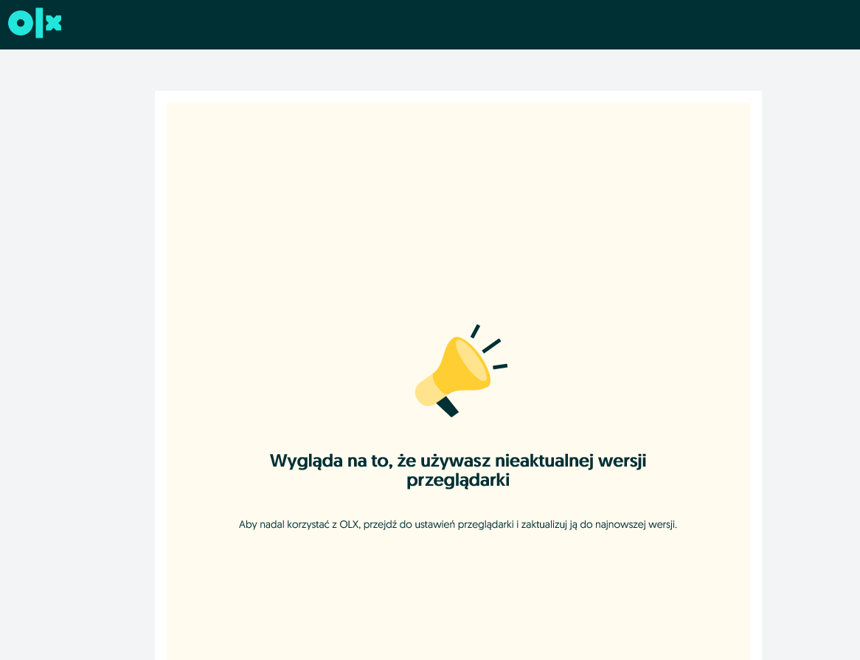

ID | Test_10
Tytuł | Wyszukanie produktów posiadające w nazwie słowo GENESIS
Status | Do wykonania
Warunki początkowe: | Dostęp do internetu, przeglądarka Chrome,
Krok/Rezultat | 1. Otwórz stronę https/vinyltamka.pl | Strona wyświetla się prawidłowo
 | 2. Należy wpisać w polu szukaj tekst "GENESIS" | Strona wyświetla się prawidłowo, na ekranie powinny się pojawić produkty ze słowem GENESIS

ID | Test_11 | UWAGI: ULUBIONE=PRZECHOWALNIA
Tytuł | Dodanie produktu z listy ulubionych do koszyka
Status | Do wykonania
Warunki początkowe: | Dostęp do internetu, przeglądarka Chrome,
Krok/Rezultat | 1. Otwórz stronę https/vinyltamka.pl | Strona wyświetla się prawidłowo
 | 2. Należy kliknąć w pole MOJE KONTO | Użytkownik został przekierowany na stronę panelu logowania
 | 3. W pole e-mail wpisz 'temp44@r44.int.pl', w pole hasło wpisz "Haslo123456!3223" i naciśnij przycisk "Zaloguj się' | Użytkownik po zalogowaniu został przekierowany na stronę główną aplikacji. Potwierdzeniem zalogowania na konto jest widoczna opcja "Wyloguj się" w prawym górnym rogu ekranu.
 | 4. Należy kliknąć w ikonę "MOJE KONTO" aby przejść do panelu konta klienta. | Strona otwiera się prawidłowo z widocznym tekstem PANEL KLIENTA
 | 5.Należy odszukać i kliknąć ikonę "PRODUKTY W PRZECHOWALNI" | Strona otwiera się prawidłowo z widocznym tekstem PRODUKTY W PRZECHOWALNI
 | 6.Z listy produktów widocznych w przechowalni wybieramy produkt o nazwie "SLAYER - Live Undead LP" i należy kliknąć ikone "Dodaj do koszyka" | Strona się odwieża i wyświetla prawidłowo z widocznym napisem "Produkt dodany do koszyka."
 | 7. W prawym górnym rogu ekranu (ikona koszyka) należy kliknąć w mniejszą ikonę opatrzoną numerem aby otworzyć koszyk z dodanym produktem. | Strona koszyka otwiera się prawidłowo, produkt "SLAYER Live Undead LP znajduje się w koszyku z widocznym tekstem "Zamawiam"

